NI_EE2019_carte1
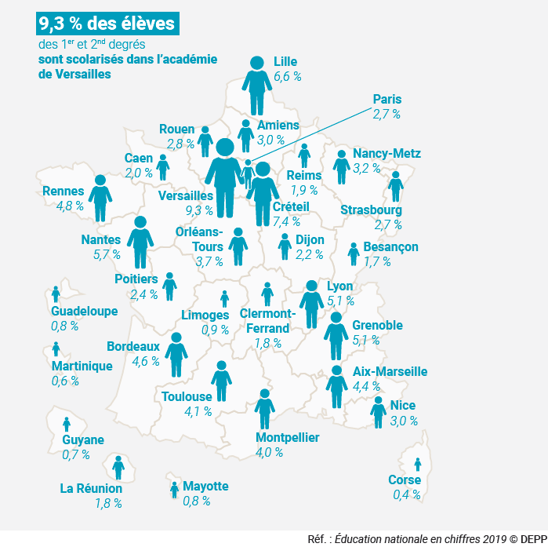
Carte 1 : Répartition des effectifs des élèves dans les académies en 2018

Corse | 0.38
Martinique | 0.57
Guyane | 0.65
Guadeloupe | 0.75
Mayotte | 0.80
Limoges | 0.89
Besançon | 1.70
Clermont-Ferrand | 1.77
La Réunion | 1.77
Reims | 1.89
Caen | 2.03
Dijon | 2.16
Poitiers | 2.37
Paris | 2.66
Strasbourg | 2.68
Rouen | 2.81
Nice | 2.95
Amiens | 2.96
Nancy-Metz | 3.22
Orléans-Tours | 3.69
Montpellier | 3.97
Toulouse | 4.15
Aix-Marseille | 4.38
Bordeaux | 4.64
Rennes | 4.83
Grenoble | 5.05
Lyon | 5.11
Nantes | 5.73
Lille | 6.59
Créteil | 7.38
Versailles | 9.32
Corse | 0.38
Martinique | 0.57
Guyane | 0.65
Guadeloupe | 0.75
Mayotte | 0.80
Limoges | 0.89
Besançon | 1.70
Clermont-Ferrand | 1.77
La Réunion | 1.77
Reims | 1.89
Caen | 2.03
Dijon | 2.16
Poitiers | 2.37
Paris | 2.66
Strasbourg | 2.68
Rouen | 2.81
Nice | 2.95
Amiens | 2.96
Nancy-Metz | 3.22
Orléans-Tours | 3.69
Montpellier | 3.97
Toulouse | 4.15
Aix-Marseille | 4.38
Bordeaux | 4.64
Rennes | 4.83
Grenoble | 5.05
Lyon | 5.11
Nantes | 5.73
Lille | 6.59
Créteil | 7.38
Versailles | 9.32

► Champ : France métropolitaine + DOM, Public + Privé, MEN.

Source: RERS 3.2 & 4.2

NI_EE2019_graphique2
Graphique 2 : Évolution de la dépense moyenne par élève depuis 1980
 | Dépense moyenne par élève | Dépense moyenne pour un élève du 1er degré | Dépense moyenne pour un élève du 2nd degré | Dépense moyenne pour un élève du supérieur
1980 | 4,770 | 3,290 | 5,970 | 8,500
1981 | 4,950 | 3,460 | 6,130 | 8,540
1982 | 5,210 | 3,660 | 6,410 | 8,750
1983 | 5,260 | 3,710 | 6,400 | 8,690
1984 | 5,360 | 3,850 | 6,400 | 8,760
1985 | 5,440 | 3,910 | 6,380 | 9,100
1986 | 5,400 | 3,800 | 6,370 | 9,090
1987 | 5,450 | 3,850 | 6,410 | 9,130
1988 | 5,590 | 3,960 | 6,590 | 9,170
1989 | 5,750 | 4,050 | 6,840 | 9,030
1990 | 5,970 | 4,110 | 7,170 | 9,370
1991 | 6,200 | 4,270 | 7,440 | 9,510
1992 | 6,520 | 4,430 | 7,860 | 9,600
1993 | 6,730 | 4,600 | 8,080 | 9,620
1994 | 6,870 | 4,760 | 8,230 | 9,530
1995 | 7,040 | 4,900 | 8,440 | 9,680
1996 | 7,160 | 4,990 | 8,570 | 9,820
1997 | 7,330 | 5,140 | 8,750 | 10,060
1998 | 7,530 | 5,330 | 8,950 | 10,330
1999 | 7,800 | 5,550 | 9,240 | 10,670
2000 | 7,940 | 5,650 | 9,410 | 10,820
2001 | 7,990 | 5,670 | 9,500 | 10,850
2002 | 8,040 | 5,630 | 9,600 | 11,050
2003 | 8,120 | 5,810 | 9,630 | 10,970
2004 | 8,150 | 5,860 | 9,630 | 10,980
2005 | 8,120 | 5,800 | 9,630 | 11,020
2006 | 8,200 | 5,830 | 9,790 | 11,110
2007 | 8,240 | 5,800 | 9,750 | 11,550
2008 | 8,320 | 5,730 | 9,900 | 11,990
2009 | 8,560 | 5,930 | 10,160 | 12,340
2010 | 8,600 | 5,970 | 10,200 | 12,260
2011 | 8,520 | 5,990 | 9,960 | 12,280
2012 | 8,470 | 6,080 | 9,820 | 12,010
2013 | 8,580 | 6,280 | 9,800 | 12,110
2014 | 8,620 | 6,320 | 9,840 | 12,100
2015 | 8,560 | 6,330 | 9,790 | 11,800
2016 | 8,560 | 6,360 | 9,800 | 11,680
2017 | 8,730 | 6,670 | 9,900 | 11,560
2018p | 8,810 | 6,820 | 9,930 | 11,470

 |  |  |  |  | L’état de l’École 2019 © DEPP
2018p : données provisoires.
Champ : France métropolitaine + DOM.
Source : MENJ-MESRI-DEPP, Compte de l'éducation.

 | Dépense moyenne par élève | Dépense moyenne pour un élève du 1er degré | Dépense moyenne pour un élève du 2nd degré | Dépense moyenne pour un élève du supérieur
1980 | 4,770 | 3,290 | 5,970 | 8,500
1981 | 4,950 | 3,460 | 6,130 | 8,540
1982 | 5,210 | 3,660 | 6,410 | 8,750
1983 | 5,260 | 3,710 | 6,400 | 8,690
1984 | 5,360 | 3,850 | 6,400 | 8,760
1985 | 5,440 | 3,910 | 6,380 | 9,100
1986 | 5,400 | 3,800 | 6,370 | 9,090
1987 | 5,450 | 3,850 | 6,410 | 9,130
1988 | 5,590 | 3,960 | 6,590 | 9,170
1989 | 5,750 | 4,050 | 6,840 | 9,030
1990 | 5,970 | 4,110 | 7,170 | 9,370
1991 | 6,200 | 4,270 | 7,440 | 9,510
1992 | 6,520 | 4,430 | 7,860 | 9,600
1993 | 6,730 | 4,600 | 8,080 | 9,620
1994 | 6,870 | 4,760 | 8,230 | 9,530
1995 | 7,040 | 4,900 | 8,440 | 9,680
1996 | 7,160 | 4,990 | 8,570 | 9,820
1997 | 7,330 | 5,140 | 8,750 | 10,060
1998 | 7,530 | 5,330 | 8,950 | 10,330
1999 | 7,800 | 5,550 | 9,240 | 10,670
2000 | 7,940 | 5,650 | 9,410 | 10,820
2001 | 7,990 | 5,670 | 9,500 | 10,850
2002 | 8,040 | 5,630 | 9,600 | 11,050
2003 | 8,120 | 5,810 | 9,630 | 10,970
2004 | 8,150 | 5,860 | 9,630 | 10,980
2005 | 8,120 | 5,800 | 9,630 | 11,020
2006 | 8,200 | 5,830 | 9,790 | 11,110
2007 | 8,240 | 5,800 | 9,750 | 11,550
2008 | 8,320 | 5,730 | 9,900 | 11,990
2009 | 8,560 | 5,930 | 10,160 | 12,340
2010 | 8,600 | 5,970 | 10,200 | 12,260
2011 | 8,520 | 5,990 | 9,960 | 12,280
2012 | 8,470 | 6,080 | 9,820 | 12,010
2013 | 8,580 | 6,280 | 9,800 | 12,110
2014 | 8,620 | 6,320 | 9,840 | 12,100
2015 | 8,560 | 6,330 | 9,790 | 11,800
2016 | 8,560 | 6,360 | 9,800 | 11,680
2017 | 8,730 | 6,670 | 9,900 | 11,560
2018p | 8,810 | 6,820 | 9,930 | 11,470

NI_EE2019_graphique3
Graphique 3 : Les personnels de l'enseignement scolaire selon les missions en 2018

1 156 000 personnels de l'enseignement scolaire en 2018
 | Effectifs 2018-2019
Enseignement - Secteur public | 63%
Enseignement - Secteur privé | 12%
Autres missions (non-enseignement) | 24%
Aucune affectation (congés de longue durée ou congés de formation professionnelle) | 1%
 |  | Effectifs 2018-2019 | Part des femmes
Enseignement |  | 870,904 | 71.2
Enseignement - Secteur public | 1er degré | 333,000 | 84.8 | 728,452 | 63%
 | 2nd degré | 395,452 | 58.6
Enseignement - Secteur privé | 1er degré | 45,781 | 91.6 | 142,452 | 12%
 | 2nd degré | 96,671 | 66.0
Autres missions (non-enseignement) |  | 274,389 | 75.3 |  | 24%
Soutien à l'enseignement |  | 7,889 | 76.8
Animation pédagogique |  | 10,235 | 54.7
Assistance éducative |  | 128,975 | 77.5
Éducation 2 |  | 22,488 | 78.3
Direction 3 |  | 18,837 | 52.1
Inspection |  | 3,551 | 48.9
Administration, logistique, santé et social |  | 82,414 | 80.1
Aucune affectation (congés de longue durée ou congés de formation professionnelle) |  | 11,075 | 72.6 |  | 1%
Ensemble des personnels |  | 1,156,368 | 72.2 |  |  | L’état de l’École 2019©DEPP
 |  |  | L’état de l’École 2019©DEPP

1. Uniquement enseignants du secteur privé sous contrat, ceux du secteur privé hors contrats ne sont pas payés par le ministère en charge de l'éducation nationale.
2. Organisation de la vie quotidienne de l'établissement, animation éducative, développement psychologique.
3. Y compris directeur d'écoles entièrement déchargés d'enseignement du secteur public.
4. Agents en congé longue durée ou en congé de formation professionnelle.
Note : parmi les personnels scolaires rémunérés par le MEN figurent les personnels en STS et en CPGE.
Champ : France métropolitaine + DOM (hors Mayotte pour le privé), ensemble des agents payés par l'Éducation nationale, en activité au 30 novembre 2018.
Source : MENJ-MESRI-DEPP, base statistique des agents (BSA) 2018.

NI_EE2019_graphique4
Graphique 4 : Évolution du nombre moyen d'élèves par classe dans le premier degré
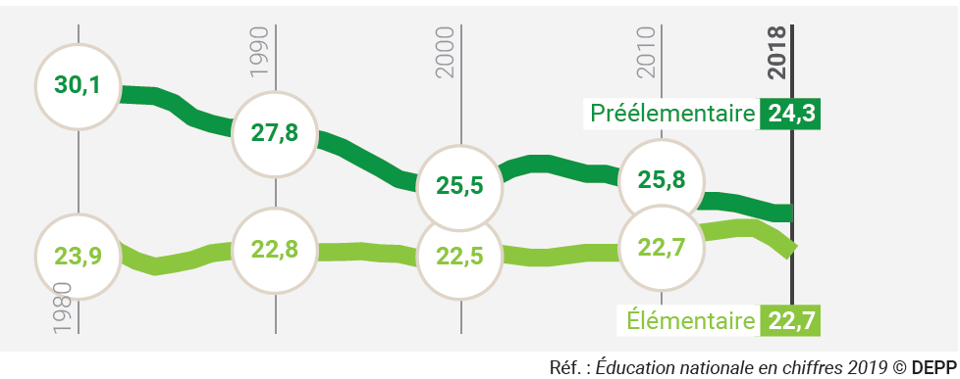
 |  | Cl. matern. | CP-CM2
 | 1980 | 30.1 | 23.9
 | 1981 | 29.5 | 23.5
 | 1982 | 29.1 | 22.8
 | 1983 | 29.1 | 22.4
 | 1984 | 29.0 | 22.1
 | 1985 | 28.8 | 22.3
 | 1986 | 28.2 | 22.4
 | 1987 | 27.9 | 22.7
 | 1988 | 27.8 | 22.8
 | 1989 | 27.8 | 22.8
 | 1990 | 27.8 | 22.8
 | 1991 | 27.6 | 22.8
 | 1992 | 27.4 | 22.7
 | 1993 | 27.2 | 22.7
 | 1994 | 27.0 | 22.7
 | 1995 | 26.5 | 22.8
 | 1996 | 26.1 | 22.7
 | 1997 | 25.7 | 22.7
 | 1998 | 25.5 | 22.5
 | 1999 | 25.5 | 22.5
 | 2000 | 25.5 | 22.5
 | 2001 | 25.5 | 22.6
Lecture - En 2017, le nombre moyen d'élèves par classe est de 24,3 élèves en préélémentaire et de 23,3 en élémentaire. | 2002 | 25.7 | 22.7
► Champ : France métropolitaine + DOM y compris Mayotte à partir de 2011. | 2003 | 26.1 | 22.6
 | 2004 | 26.3 | 22.5
source : RERS 2.2 [3] | 2005 | 26.3 | 22.5
 | 2006 | 26.1 | 22.6
 | 2007 | 25.9 | 22.7
 | 2008 | 25.9 | 22.7
 | 2009 | 25.7 | 22.7
 | 2010 | 25.8 | 22.7
 | 2011 | 26.0 | 22.7
 | 2012 | 25.9 | 22.9
 | 2013 | 24.8 | 23.5
 | 2014 | 24.8 | 23.6
 | 2015 | 24.7 | 23.7
 | 2016 | 24.5 | 23.7
 | 2017 | 24.3 | 23.3
 | 2018 | 24.3 | 22.7

NI_EE2019_graphique5
Graphique 5 : Comparaison internationale : 1 enseignant pour 19,5 élèves en élémentaire en France - Rentrée scolaire 2016-2017

 | 2017 | Premier degré
 | Belgique | 11.3
 | Italie | 11.7
 | Espagne | 12.8
 | Finlande | 13.2
 | Moyenne OCDE | 15.2
 | États-Unis | 15.2
 | Suède | 15.3
 | Allemagne | 15.4
 | Corée | 16.4
 | Japon | 16.4
 | Pays-Bas | 16.7
 | Royaume-Uni | 16.9
 | France | 19.5

 | EAG 2019/ Tableau D2.2

NI_EE2019_graphique6
Graphique 6 : Évolution du nombre moyen d'élèves par classe dans le second degré

 | Public + privé
 |  |  | Formation en collège (1) | Formation pro en lycée | Formation GT en lycée
 | F. métro | 1980 | 23.5 | 23.5 | 27.1
 | F. métro | 1981 | 23.4 | 24.1 | 27.0
 | F. métro | 1982 | 23.5 | 24.0 | 27.6
 | F. métro | 1983 | 23.8 | 24.2 | 27.9
 | F. métro | 1984 | 24.3 | 24.3 | 28.2
 | F. métro | 1985 | 24.5 | 24.1 | 28.5
 | F. métro | 1986 | 24.6 | 24.0 | 29.5
 | F. métro | 1987 | 24.5 | 23.5 | 30.0
 | F. métro | 1988 | 24.3 | 23.2 | 30.1
 | F. métro | 1989 | 24.2 | 23.1 | 30.0
 | F. métro | 1990 | 24.3 | 22.7 | 29.7
 | F. métro | 1991 | 24.4 | 22.2 | 29.2
 | F. métro | 1992 | 24.4 | 21.4 | 28.6
 | F. métro | 1993 | 24.7 | 21.4 | 28.7
 | F. métro | 1994 | 24.6 | 21.6 | 28.7
 | FM + DOM | 1995 | 24.5 | 21.7 | 28.5
 | FM + DOM | 1996 | 24.5 | 21.6 | 28.5
 | FM + DOM | 1997 | 24.4 | 21.7 | 28.4
[FM+DOM à partir de 1995] | FM + DOM | 1998 | 24.4 | 21.4 | 28.3
(1) hors Segpa | FM + DOM | 1999 | 24.3 | 20.7 | 27.9
►Champ : France métropolitaine + DOM, Public + Privé, MENJ. | FM + DOM | 2000 | 24.2 | 19.7 | 27.7
source : RERS 2.5 [1] | FM + DOM | 2001 | 24.2 | 19.5 | 27.6
 | FM + DOM | 2002 | 24.1 | 19.5 | 27.6
 | FM + DOM | 2003 | 24.2 | 19.7 | 27.6
 | FM + DOM | 2004 | 24.1 | 19.9 | 27.8
 | FM + DOM | 2005 | 24.2 | 19.9 | 27.9
 | FM + DOM | 2006 | 24.2 | 19.6 | 27.7
 | FM + DOM | 2007 | 24.2 | 19.3 | 27.5
 | FM + DOM | 2008 | 24.3 | 18.9 | 27.6
 | FM + DOM | 2009 | 24.3 | 18.9 | 27.6
 | FM + DOM | 2010 | 24.4 | 19.0 | 27.7
 | FM + DOM | 2011 | 24.8 | 18.9 | 28.3
 | FM + DOM | 2012 | 25.0 | 19.0 | 28.8
 | FM + DOM | 2013 | 25.0 | 19.0 | 28.9
 | FM + DOM | 2014 | 25.1 | 18.9 | 29.0
 | FM + DOM | 2015 | 25.1 | 18.9 | 29.2
 | FM + DOM | 2016 | 25.2 | 18.9 | 29.3
 | FM + DOM | 2017 | 25.3 | 18.5 | 29.3
 | FM + DOM | 2018 | 25.4 | 18.3 | 29.1

NI_EE2019_graphique7
Graphique 7 : Comparaison internationale : 1 enseignant pour 13,0 élèves dans le secondaire en France - Rentrée scolaire 2016-2017

 | 2017 | Second degré
 | Belgique | 9.4
 | Italie | 10.6
 | Espagne | 11.2
 | Japon | 12.4
 | France | 13.0
 | Suède | 13.0
 | Allemagne | 13.0
 | Moyenne OCDE | 13.3
 | Corée | 13.5
 | Finlande | 13.6
 | États-Unis | 15.4
 | Royaume-Uni | 16.4
 | Pays-Bas | 17.0

 | EAG 2019/ Tableau D2.2

NI_EE2019_graphique8
Graphique 8 : Proportion de bacheliers dans une génération (1980-2019)
 | Bacheliers généraux | Bacheliers technologiques | Bacheliers professionnels
1980 | 18.6 | 7.3 | 0
1981 | 18.7 | 7.3 | 0
1982 | 19.4 | 7.8 | 0
1983 | 19.7 | 8.4 | 0
1984 | 19.5 | 9.1 | 0
1985 | 19.8 | 9.6 | 0
1986 | 21.1 | 10.1 | 0
1987 | 21.7 | 10.8 | 0.1
1988 | 24 | 11.5 | 0.8
1989 | 25.8 | 12.3 | 1.7
1990 | 27.9 | 12.8 | 2.8
1991 | 30.6 | 13 | 3.9
1992 | 32.4 | 13.6 | 5.1
1993 | 34.9 | 13.9 | 5.9
1994 | 36 | 15.9 | 7
1995 | 37.2 | 17.6 | 7.9
1996 | 34.4 | 17.5 | 9.4
1997 | 34.1 | 17.5 | 9.9
1998 | 33.8 | 18.3 | 10.5
1999 | 32.2 | 18.3 | 11.1
2000 | 32.9 | 18.5 | 11.4
2001 | 32.5 | 18.2 | 11.2
2002 | 32.4 | 17.7 | 11.5
2003 | 33.1 | 17.8 | 11.4
2004 | 31.6 | 17.5 | 11.7
2005 | 32.8 | 17 | 11.4
2006 | 33.7 | 16.8 | 12.1
2007 | 33.7 | 16.4 | 12.6
2008 | 33.6 | 16.3 | 12.4
2009 | 34.8 | 15.9 | 14.6
2010 | 34.3 | 16.3 | 14.4
2011 | 35.9 | 16.1 | 19.1
2012 | 37.9 | 16.1 | 24.4
2013 | 38.6 | 15.9 | 20.4
2014 | 38.2 | 16.2 | 24.2
2015 | 39.8 | 15.7 | 22.3
2016 | 40.4 | 15.7 | 22.6
2017p | 41.3 | 15.8 | 22.1
2018p | 42.5 | 16.5 | 21.7
2019p | 42.52 | 16.41 | 20.81

2019p

 |  |  |  |  |  | L’état de l’École 2019 © DEPP
p : données provisoires. Pour la session 2019, les chiffres ont été établis à partir des résultats provisoires du baccalauréat 2019.
Champ : France métropolitaine jusqu'en 2000, France métropolitaine + DOM hors Mayotte à partir de 2001.
Sources : MENJ-MESRI-DEPP ; ministère en charge de l'agriculture ; Insee.

 |  | Bacheliers généraux | Bacheliers technologiques | Bacheliers professionnels | Ensemble
France métropolitaine | 1980 | 18.6 | 7.3 | 0.0 | 25.9
 | 1981 | 18.7 | 7.3 | 0.0 | 26.0
 | 1982 | 19.4 | 7.8 | 0.0 | 27.2
 | 1983 | 19.7 | 8.4 | 0.0 | 28.1
 | 1984 | 19.5 | 9.1 | 0.0 | 28.6
 | 1985 | 19.8 | 9.6 | 0.0 | 29.4
 | 1986 | 21.1 | 10.1 | 0.0 | 31.2
 | 1987 | 21.7 | 10.8 | 0.1 | 32.6
 | 1988 | 24.0 | 11.5 | 0.8 | 36.3
 | 1989 | 25.8 | 12.3 | 1.7 | 39.8
 | 1990 | 27.9 | 12.8 | 2.8 | 43.5
 | 1991 | 30.6 | 13.0 | 3.9 | 47.5
 | 1992 | 32.4 | 13.6 | 5.1 | 51.1
 | 1993 | 34.9 | 13.9 | 5.9 | 54.7
 | 1994 | 36.0 | 15.9 | 7.0 | 58.9
 | 1995 | 37.2 | 17.6 | 7.9 | 62.7
 | 1996 | 34.4 | 17.5 | 9.4 | 61.3
 | 1997 | 34.1 | 17.5 | 9.9 | 61.5
 | 1998 | 33.8 | 18.3 | 10.5 | 62.6
 | 1999 | 32.2 | 18.3 | 11.1 | 61.6
 | 2000 | 32.9 | 18.5 | 11.4 | 62.8
France métropolitaine + Dom | 2001 | 32.5 | 18.2 | 11.2 | 61.9
 | 2002 | 32.4 | 17.7 | 11.5 | 61.6
 | 2003 | 33.1 | 17.8 | 11.4 | 62.3
 | 2004 | 31.6 | 17.5 | 11.7 | 60.8
 | 2005 | 32.8 | 17.0 | 11.4 | 61.2
 | 2006 | 33.7 | 16.8 | 12.1 | 62.6
 | 2007 | 33.7 | 16.4 | 12.6 | 62.7
 | 2008 | 33.6 | 16.3 | 12.4 | 62.3
 | 2009 | 34.8 | 15.9 | 14.6 | 65.2
 | 2010 | 34.3 | 16.3 | 14.4 | 65.0
 | 2011 | 35.9 | 16.1 | 19.1 | 71.2
 | 2012 | 37.9 | 16.1 | 24.4 | 78.3
 | 2013 | 38.6 | 15.9 | 20.4 | 74.9
 | 2014 | 38.2 | 16.2 | 24.2 | 78.6
 | 2015 | 39.8 | 15.7 | 22.3 | 77.7
 | 2016 | 40.4 | 15.7 | 22.6 | 78.7
 | 2017p | 41.3 | 15.8 | 22.1 | 79.1
 | 2018p | 42.5 | 16.5 | 21.7 | 80.7
 | 2019p | 42.5 | 16.4 | 20.8 | 79.7

 | Note : Série calculée à partir de la session 2001 en utilisant les estimations démographiques de l'Insee basées sur les enquêtes annuelles de recensement. Les données sont définitives jusqu'en 2016, provisoires ensuite. Pour la session 2019, les chiffres ont été établis à partir des résultats provisoires du baccalauréat 2019.
 | Sources : MENJ-MESRI-DEPP ; ministère en charge de l'agriculture ; Insee.

NI_EE2019_carte9
Carte 9 – Répartition des jeunes en difficulté de lecture selon le département en 2018
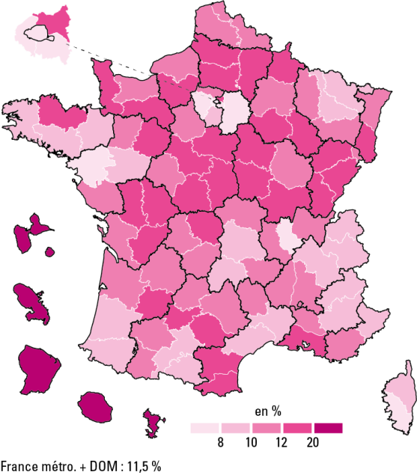

 |  |  | L’état de l’École 2019 © DEPP
Avertissement : en raison de problèmes techniques qui se sont répercutés sur l'ensemble des sites d’accueil de la JDC lors des passations, l’année 2018 marque une rupture de série par rapport aux années antérieures.
Champ : France métropolitaine + DOM.
Sources : ministère des Armées - DSNJ ; MENJ-MESRI-DEPP.

Données

Dépt | Nom | % jeunes en difficultés de lecture
01 | Ain | 10.20
02 | Aisne | 17.20
03 | Allier | 11.60
04 | Alpes-de-Haute-Provence | 9.60
05 | Hautes-Alpes | 9.30
06 | Alpes-Maritimes | 8.40
07 | Ardèche | 10.30
08 | Ardennes | 13.10
09 | Ariège | 9.90
10 | Aube | 12.30
11 | Aude | 13.10
12 | Aveyron | 10.60
13 | Bouches-du-Rhône | 12.50
14 | Calvados | 10.50
15 | Cantal | 9.90
16 | Charente | 15.20
17 | Charente-Maritime | 10.90
18 | Cher | 14.40
19 | Corrèze | 11.80
21 | Côte-d'Or | 10.30
22 | Côtes-d'Armor | 12.10
23 | Creuse | 13.70
24 | Dordogne | 10.90
25 | Doubs | 12.70
26 | Drôme | 10.90
27 | Eure | 13.00
28 | Eure-et-Loir | 11.90
29 | Finistère | 8.90
2A | Corse-du-Sud | 7.90
2B | Haute-Corse | 8.80
30 | Gard | 8.20
31 | Haute-Garonne | 8.50
32 | Gers | 10.60
33 | Gironde | 11.00
34 | Hérault | 8.80
35 | Ille-et-Vilaine | 8.20
36 | Indre | 13.60
37 | Indre-et-Loire | 10.60
38 | Isère | 9.20
39 | Jura | 12.50
40 | Landes | 9.20
41 | Loir-et-Cher | 12.60
42 | Loire | 11.20
43 | Haute-Loire | 12.00
44 | Loire-Atlantique | 6.30
45 | Loiret | 13.00
46 | Lot | 11.10
47 | Lot-et-Garonne | 12.50
48 | Lozère | 10.60
49 | Maine-et-Loire | 9.00
50 | Manche | 13.30
51 | Marne | 11.30
52 | Haute-Marne | 12.50
53 | Mayenne | 11.50
54 | Meurthe-et-Moselle | 9.50
55 | Meuse | 11.30
56 | Morbihan | 10.00
57 | Moselle | 9.70
58 | Nièvre | 15.30
59 | Nord | 10.20
60 | Oise | 14.10
61 | Orne | 13.90
62 | Pas-de-Calais | 11.60
63 | Puy-de-Dôme | 8.90
64 | Pyrénées-Atlantiques | 9.20
65 | Hautes-Pyrénées | 11.60
66 | Pyrénées-Orientales | 12.90
67 | Bas-Rhin | 11.40
68 | Haut-Rhin | 12.60
69 | Rhône | 7.70
70 | Haute-Saône | 13.20
71 | Saône-et-Loire | 13.50
72 | Sarthe | 13.00
73 | Savoie | 9.80
74 | Haute-Savoie | 9.40
75 | Paris | 6.00
76 | Seine-Maritime | 11.70
77 | Seine-et-Marne | 8.00
78 | Yvelines | 7.50
79 | Deux-Sèvres | 13.70
80 | Somme | 15.40
81 | Tarn | 12.80
82 | Tarn-et-Garonne | 12.80
83 | Var | 10.40
84 | Vaucluse | 10.40
85 | Vendée | 11.20
86 | Vienne | 12.60
87 | Haute-Vienne | 10.30
88 | Vosges | 12.00
89 | Yonne | 13.90
90 | TerritoiredeBelfort | 10.80
91 | Essonne | 8.50
92 | Hauts-de-Seine | 6.20
93 | Seine-Saint-Denis | 12.30
94 | Val-de-Marne | 7.40
95 | Val-d'Oise | 11.90
971 | GUADELOUPE | 32.00
972 | MARTINIQUE | 34.00
973 | GUYANE | 51.00
974 | LA RÉUNION | 27.20
976 | MAYOTTE | 73.70
 | Ensemble France + DOM | 11.50

NI_EE2019_carte10
Carte 10 : Espérance d'obtenir le baccalauréat pour un élève de sixième en 2018

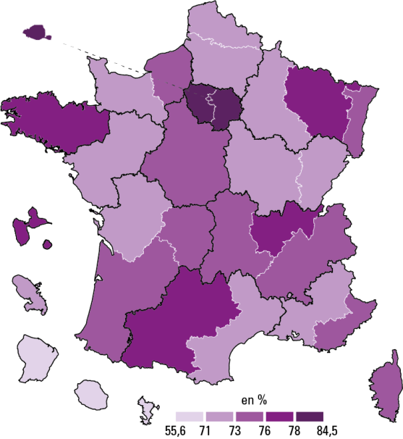

 |  |  |  | L’état de l’École 2019©DEPP
Lecture : dans l'académie de Montpellier, l'espérance d'obtenir le bac pour un élève de sixième est de 71,2 % si il rencontre tout au long de son parcours scolaire les conditions scolaires que connaissaient les jeunes en 2018 dans l'académie de Montpellier.
Champ : France métropolitaine + DOM, public et privé sous contrat
Source : MENJ-MESRI-DEPP, Système d’information Ocean, Scolarité, Sifa ; ministère en charge de l'agriculture.

 | Voie
Académie | Général et technologique | Professionnel | Toutes voies
Aix-Marseille | 57.2 | 15.4 | 72.6
Amiens | 53.6 | 17.7 | 71.3
Besançon | 53.4 | 19.0 | 72.4
Bordeaux | 57.0 | 17.7 | 74.6
Caen | 53.5 | 17.9 | 71.4
Clermont-Ferrand | 54.1 | 20.2 | 74.3
Corse | 60.9 | 14.4 | 75.3
Créteil | 62.2 | 18.0 | 80.2
Dijon | 53.4 | 18.1 | 71.5
Grenoble | 57.0 | 17.2 | 74.2
Lille | 53.5 | 18.4 | 71.9
Limoges | 55.2 | 19.1 | 74.3
Lyon | 60.5 | 16.5 | 77.0
Montpellier | 54.5 | 16.7 | 71.2
Nancy-Metz | 57.4 | 19.5 | 76.9
Nantes | 54.1 | 18.2 | 72.3
Nice | 57.9 | 15.3 | 73.2
Orléans-Tours | 55.2 | 18.2 | 73.4
Paris | 73.4 | 11.1 | 84.5
Poitiers | 54.6 | 17.8 | 72.4
Reims | 53.5 | 18.5 | 72.0
Rennes | 58.6 | 19.2 | 77.9
Rouen | 54.9 | 18.3 | 73.2
Strasbourg | 57.0 | 16.4 | 73.4
Toulouse | 59.1 | 18.3 | 77.4
Versailles | 66.7 | 15.0 | 81.7
Guadeloupe | 54.1 | 22.0 | 76.0
Guyane | 37.5 | 18.1 | 55.6
Martinique | 50.4 | 17.9 | 68.4
La Réunion | 51.7 | 20.8 | 72.5
Mayotte | 42.6 | 17.6 | 60.2

NI_EE2019_graphique11
Graphique 11 : Les diplômes des sortants du système éducatif en 2016

 |  | Bac +2 | Bac +3, Bac +5, Bac +8
 |  | CAP, BEP ou équivalent | Baccalauréat
 |  | Aucun diplôme | Brevet seul | Total

 | Diplôme du supérieur | 11.8 | 34.5 | 46.3
 | CAP, BEP, baccalauréat | 10.0 | 31.5 | 41.5
 | Aucun diplôme, brevet (DNB) | 5.5 | 6.7 | 12.2

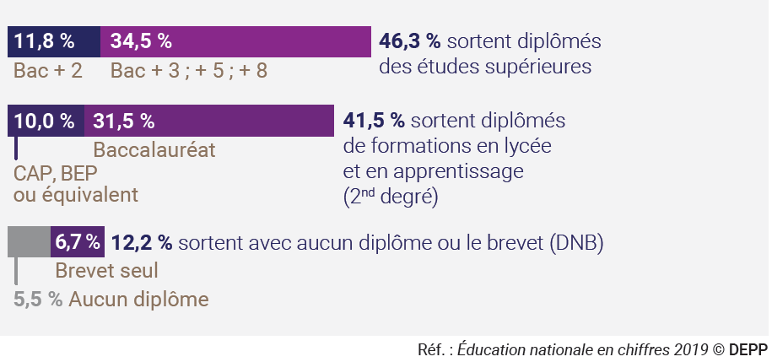

CAP, BEP
ou équivalent
Aucun diplôme

